상품제안서
PGA 3단 엠보선염 완전자동+170g죽사타올세트 | 상품코드: F02909

 |  |  |  |  |  |  | 02-412-0044 | www.easy1.co.kr
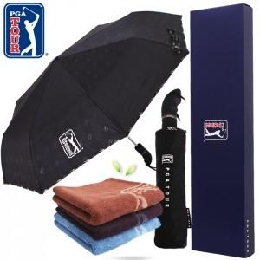

【상세/제작정보】 | 자수인쇄,쇼핑백 별도문의

【인쇄/포장옵션】 | 실크, 원단 / 별도문의

【공급단가】 | 수량 | 100~ | 300~ | 500~ | 1,000~ | 3,000~
*VAT별도 | 단가 | 15,900원 | 15,630원 | 15,220원 | 15,000원 | 14,550원

【상품 URL】 | http://www.easy1.co.kr/src/goods_detail.php?gdno=2909

